상품제안서
R027 메이크업 14인치 레디백 미니케리어 메이크업박스 여행용 캐리어 인쇄 주문제작 답례품 | 상품코드: F29229

 |  |  |  |  |  |  | 02-412-0044 | www.easy1.co.kr
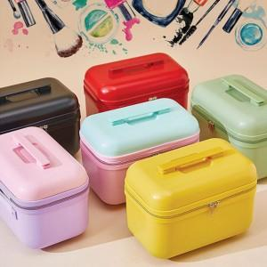

【상세/제작정보】

【인쇄/포장옵션】 | 풀칼라 / OPP(비닐)

【공급단가】 | 수량 | 100~ | 300~ | 500~ | 1,000~ | 3,000~
*VAT별도 | 단가 | 25,800원 | 25,370원 | 24,720원 | 24,290원 | 23,650원

【상품 URL】 | http://www.easy1.co.kr/src/goods_detail.php?gdno=29229

